Таб.решений и попарное тестиров
Регистрация пользователя
Условия | Тест 1 | Тест 2 | Тест 3 | Тест 4
Имя указано ? | + | - | - | -
Фамилия указана ? | + | - | + | -
Почта указана ? | + | + | - | -
Пароль указан ? | + | + | + | +
Действия
Регистрация подтвердилась. | + | - | - | -
Появилась надпись "Заполните поле" в поле E-mail | - | - | + | +
Появилась надпись "Заполните поле" в поле пароль | - | - | - | -
Появилась надпись "Заполните поле" в поле Имя | - | + | + | +
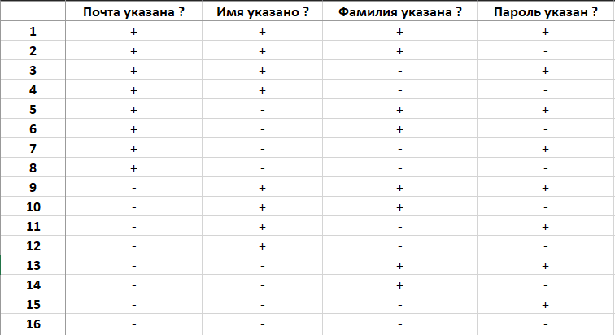
Появилась надпись "Заполните поле" в поле Фамилия | - | + | - | +

Таблица состояний
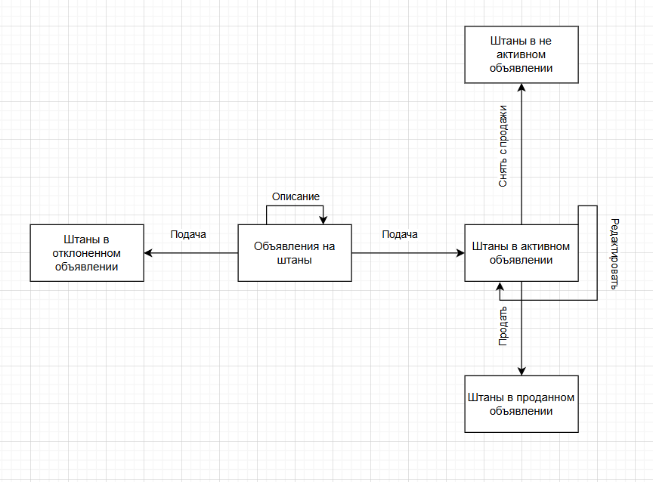
Подать объявление +
 | Подача | Снять с продажи | Продать | Редактировать | Описать
Объявление на штаны | Принятие/Отказ | Не может произойти | Не может произойти | Не может произойти | Описаное
Штаны в активном объявлении | Не может произойти | Не активное | Проданное | Редактированное | Не может произойти
Штаны в не активном объявлении | Не может произойти | Не может произойти | Не может произойти | Не может произойти | Не может произойти
Штаны в проданном объявлении | Не может произойти | Не может произойти | Не может произойти | Не может произойти | Не может произойти
Штаны в отклоненном объявлении | Не может произойти | Не может произойти | Не может произойти | Не может произойти | Не может произойти

Баг-репорт
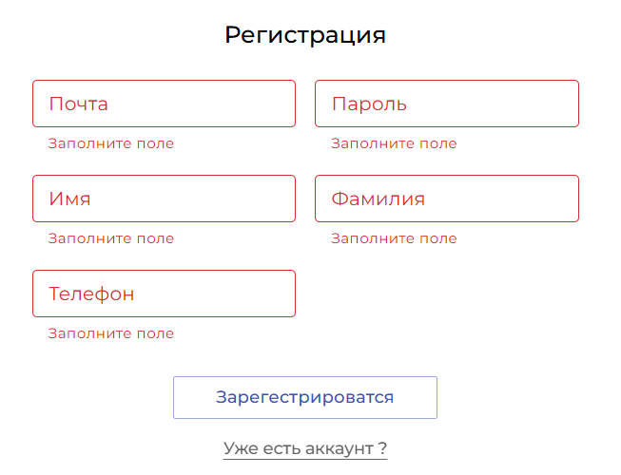
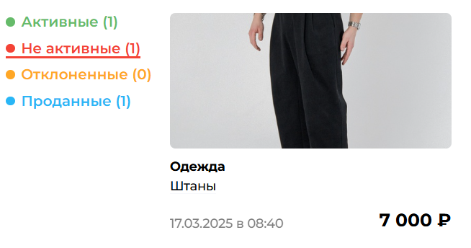
 | Отчет о дефекте |  |  | Отчет о дефекте
 | Severity (S5) | Priority (P1) |  | Severity (S3) | Priority (P2)
 | 1. Заголовок ошибки |  |  | 1. Заголовок ошибки
Орфографическая ошибка в зоне регистрации пользователя. |  |  | Отстутсвие редактирования "не активного" и "проданного" объявлений,
 |  |  | невозможность возвращения в "активную" зону объявлений.
 | 2. Описание ошибки |  |  | 2. Описание ошибки
Обозначается как кнопка "Зарегестрироваться" |  |  | Отсутствие функционала редактирования и переброс в разные состояния
 |  |  | объявлений, вызывает постоянное неудобство в создании объявлений.
 | 3. Окружение |  |  | 3. Окружение
Браузер Brave |  |  | Браузер Brave
 | 4. Начальные условия |  |  | 4. Начальные условия
https://market.sedtest-tools.ru/login |  |  | https://market.sedtest-tools.ru/login
Пользователь не зарегистрирован |  |  | Пользователь авторизован
 | 5. Шаги воспроизведения |  |  | 5. Шаги воспроизведения
 |  |  | 1) Создать объявление через "Подать объявление +"
5. 1) Перейти к авторизации через кнопку "ВОЙТИ" |  |  | 2) Перейти в раздел "Мои объявления" через личный кабинет.
2) Перейти в раздел регистрации пользователя через |  |  | 3) Перевести объявление из "АКТИВНЫЕ" в "НЕ АКТИВНЫЕ" через
"Еще не зарегистрированы? " |  |  | кнопку действия "...", нажать на "СНЯТЬ С ПРОДАЖИ".
 |  |  | 4) Открыть "НЕ АКТИВНЫЕ" объявления.
 | 6. Ожидаемый результат |  |  | 6. Ожидаемый результат
6. Кнопка с надписью "Зарегистрироваться" |  |  | Перевести объявление из "НЕ АКТИВНЫЕ" в "АКТИВНЫЕ" через
 |  |  | кнопку действия "...", перевести в "АКТИВНЫЕ" объявления.
 | 7. Фактический результат |  |  | 7. Фактический результат
7. Кнопка с надписью "Зарегестрироваться" |  |  | Кнопки действия и редактиврования отсутствуют.
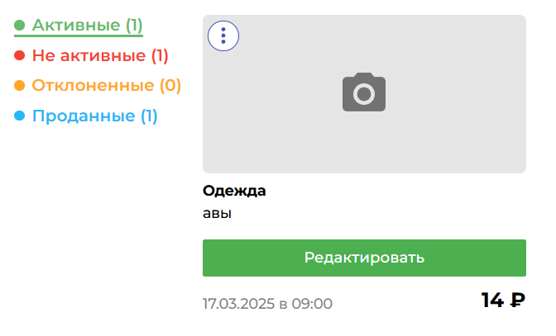
 | 8. Вложения |  |  | 8. Вложения

